概述
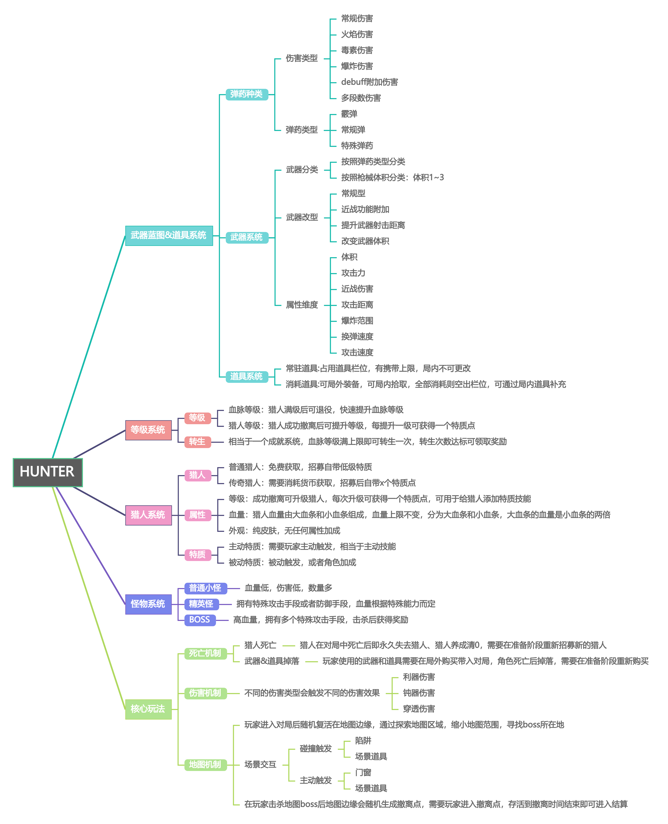
HUNTER 游戏概述

壹 | 游戏介绍

贰 | 设计思路

一. | 游戏核心思路是将《猎杀：对决1896》中的“类hunt”玩法进行单机化和2D化处理，将一个联机竞技类游戏，魔改成为一个单机闯关类游戏

验证DEMO
壹 | 系统逻辑


角色当前负重上限
一. | 角色操控
 | 1. | 角色通过摇杆进行移动和调整瞄准角度，通过向左/右移动摇杆操作角色行动方向
 |  | （1） | 移动：摇杆仅可触发左右移动，默认状态为走动状态，奔跑状态需要通过其他按钮进行状态切换
 |  | （2） | 瞄准角度：瞄准角度跟随摇杆的角度一同变化
武器重量
 |  | （3） | 匍匐：匍匐状态需要通过按钮切换状态，在匍匐状态中会降低移动速度，且处于匍匐状态时，瞄准角度收到限制，x和y轴均不能为负
 |  | （4） | 攻击：点击可进行攻击，长按可连续攻击
 |  | （5） | 跳跃：点击可进行跳跃，此行为不会消耗体力，体力为0时也不会影响此行为触发，但是此行为会打断体力恢复
 |  | （6） | 奔跑：体力=0时不能切换到奔跑状态，只要体力＞1即可触发此行为，且在奔跑期间是不会触发体力恢复，切换至此状态不会恢复体力但也不会消耗体力
当前装备弹药种类
 | 2. | 当遇到可交互场景道具时（比如梯子），疾跑按钮切换为交互按钮，且交互场景道具时除了可操控移动方向，其他操作均无效
 | 3. | 除了移动和调整瞄准角度，其他操作按钮均有对应的按键，点击则触发

常规道具
二. | 角色属性
 | 1. | 游戏中角色有且仅有两个角色模板，且属性维度相同，仅有特殊属性数值和获取方式有所不同
 |  | （1） | 角色基础属性有：碰撞宽/高度；走动/跑动速度；跳跃高度；最大血量上限；最大体力上限；脱战每秒血量自动恢复；体力每秒自动恢复
 |  |  | ① | 血量上限：血量上限始终保持固定值不变，但玩家可在规定范围中自主设定阈值（举例：血量总上限为150，可选阈值有50和25两个阈值，玩家可在血量上限范围内自由搭配血条设置，比如--50+50+25+25）
 |  |  | ② | 脱战血量恢复：玩家受到伤害后，脱战后血量会恢复到阈值节点（延用上条举例中的血条设置，玩家剩余血量为X，当125＜X＜150时，脱战后会自动恢复到150；当50＜X＜100时，脱战后会自动恢复到100）
消耗品
 |  |  | ③ | 体力上限&自动恢复：没有类似血条的阈值设定，只要没有奔跑、跳跃和近战行为，在一定延迟时间后，即可开始自动恢复至上限，恢复时如果有上述行为会暂停重新倒数延迟时间
 |  |  | ④ | 体力消耗：仅有触发近战行为时会消耗体力

技能及技能插槽
 |  | （2） | 角色特殊属性有：负重，技能点携带量
 |  |  | ① | 负重：仅限制武器携带，不影响体力消耗等其他数值，玩家仅可通过技能修改此数值（举例：比如角色负重为3，那玩家携带的武器重量只能为，2+1或1+1或2或1）
 |  |  | ② | 技能点：技能点获取仅可通过角色升级获取，每升1级获取1技能点，技能点可为角色购买技能

角色等级
三. | 枪械&工具逻辑
 | 1. | 枪械分为两部分，枪械本体和弹药，两者各有自己单独的属性
 |  | （1） | 枪械属性有：价格；负重；近战伤害；弹匣容量；备弹量；换弹时间；攻击间隔时间
 |  |  | ① | 除了弹匣容量以外的所有枪械属性均可以被技能影响
 |  |  | ② | 枪械拥有默认弹药，默认弹药不会显示在弹药列表中

技能及技能插槽
 |  | （2） | 弹药属性有：弹丸数量；弹丸伤害；弹丸扩散；飞行距离；穿透力；可穿透道具；穿透伤害削减
 |  |  | ① | 弹丸：为每一发弹药可打出的弹丸数量，每颗弹丸的伤害需要单独计算，弹丸扩散为当打出多颗弹丸时的扩散角度
 |  |  | ② | 穿透力：穿透力为可穿透的指定道具数量，每穿x个道具会削减x次弹药伤害

血条
 | 2. | 工具分为常规道具和消耗品
 |  | （1） | 普通工具仅可在局外进行装备，且装备数量有所限制
 |  |  | ① | 常规工具具消耗殆尽后，不会从装备栏位中移除，可通过交互地图中的道具补给箱补充
 |  |  | ② | 常规道具分为，近战；医疗品；投掷物,其中近战类型使用时会消耗体力
 |  |  |  |  | 这里放参考游戏原图为帮助理解
 |  | （2） | 消耗品可在局外进行装备，也可以在局内拾取
 |  |  | ① | 消耗品消耗殆尽后，会从装备栏位中移除，可通过交互地图中的道具补给箱进行随机补充
 |  |  | ② | 消耗品分为，医疗品；投掷物，使用时不会消耗体力

 |  | （3） | 所有属于医疗品和投掷物的工具在使用时都会减低移速
 |  |  | ① | 这两类道具触发减速的条件为，处于触发延迟的时候

四. | 怪物逻辑

四 | 系统逻辑

五 | 界面信息以及交互说明

